Bénin
 | Bénin - COURBE DES TAUX 24/06/2024

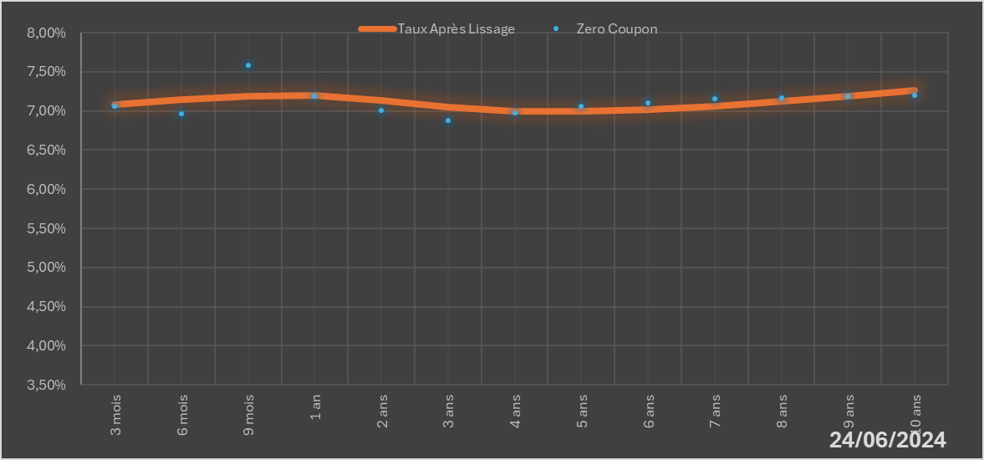
 |  | Maturité | Zero Coupon | Taux Après Lissage
 |  | 3 mois | 7.0600% | 7.0816%
 |  | 6 mois | 6.9648% | 7.1500%
 |  | 9 mois | 7.5804% | 7.1851%
 |  | 1 an | 7.1892% | 7.1971%
 |  | 2 ans | 7.0065% | 7.1378%
 |  | 3 ans | 6.8811% | 7.0504%
 |  | 4 ans | 6.9805% | 7.0000%
 |  | 5 ans | 7.0621% | 6.9921%
 |  | 6 ans | 7.1063% | 7.0173%
 |  | 7 ans | 7.1517% | 7.0646%
 |  | 8 ans | 7.1673% | 7.1250%
 |  | 9 ans | 7.1838% | 7.1920%
 |  | 10 ans | 7.2010% | 7.2612%

2024-06-24
oui

Bénin

